상품제안서
엑티몬 가정용 GAN PD25W 1구(케이블 미포함) | 상품코드: F29758

 |  |  |  |  |  |  | 02-412-0044 | www.easy1.co.kr
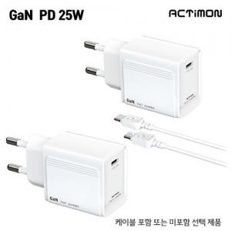

【상세/제작정보】 | <p>케이블포함시 500원 부과세 별도</p>

【인쇄/포장옵션】 | 레이저, 풀칼라 / 개별종이케이스

【공급단가】 | 수량 | 100~ | 300~ | 500~ | 1,000~ | 3,000~
*VAT별도 | 단가 | 2,660원 | 2,620원 | 2,560원 | 2,460원 | 2,350원

【상품 URL】 | https://dev.easy1.co.kr:443/src/goods_detail.php?gdno=29758

